상품제안서
PGA 2단완전자동 암막우양산(2칼라) | 상품코드: S45437

 |  |  |  |  |  |  | 02-713-8555 | www.synergygift.co.kr
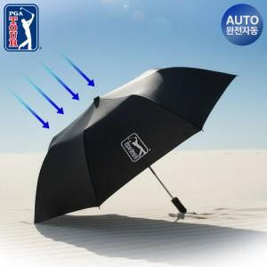

【상세/제작정보】 | <span style="font-size: 14pt;">※ 우산집 인쇄 희망시 별도 문의 바랍니다.</span>

【인쇄/포장옵션】 | 실크, 원단 실크1도 / 포장지포장

【공급단가】 | 수량 | 50~ | 100~ | 300~ | 1,000~ | 3,000~
*VAT별도 | 단가 | 14,200원 | 13,000원 | 12,400원 | 11,900원 | 11,700원

【상품 URL】 | https://www.synergygift.co.kr:443/src/goods_detail.php?gdno=45437

